关系图
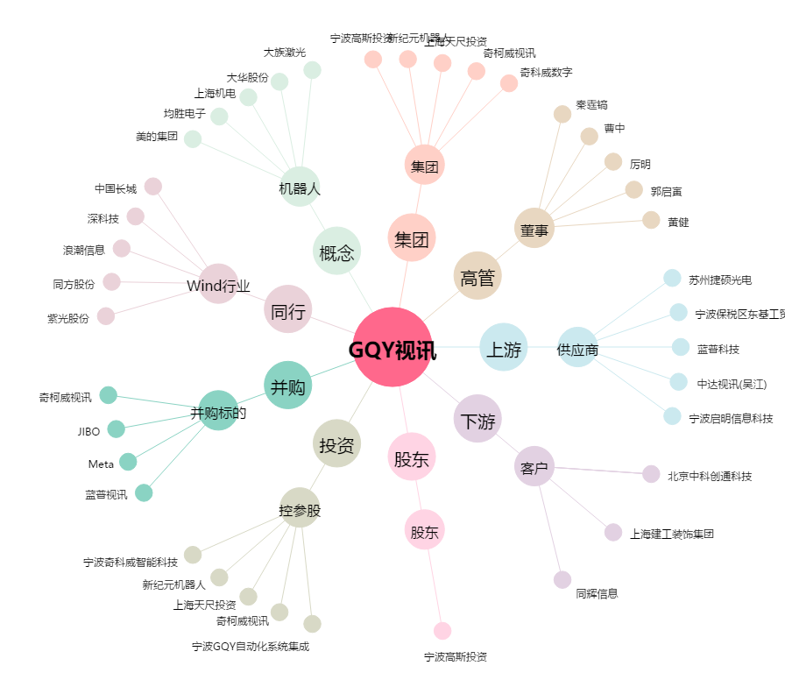
GQY视讯[300076.SZ] - 关系概览图

